Feuil1
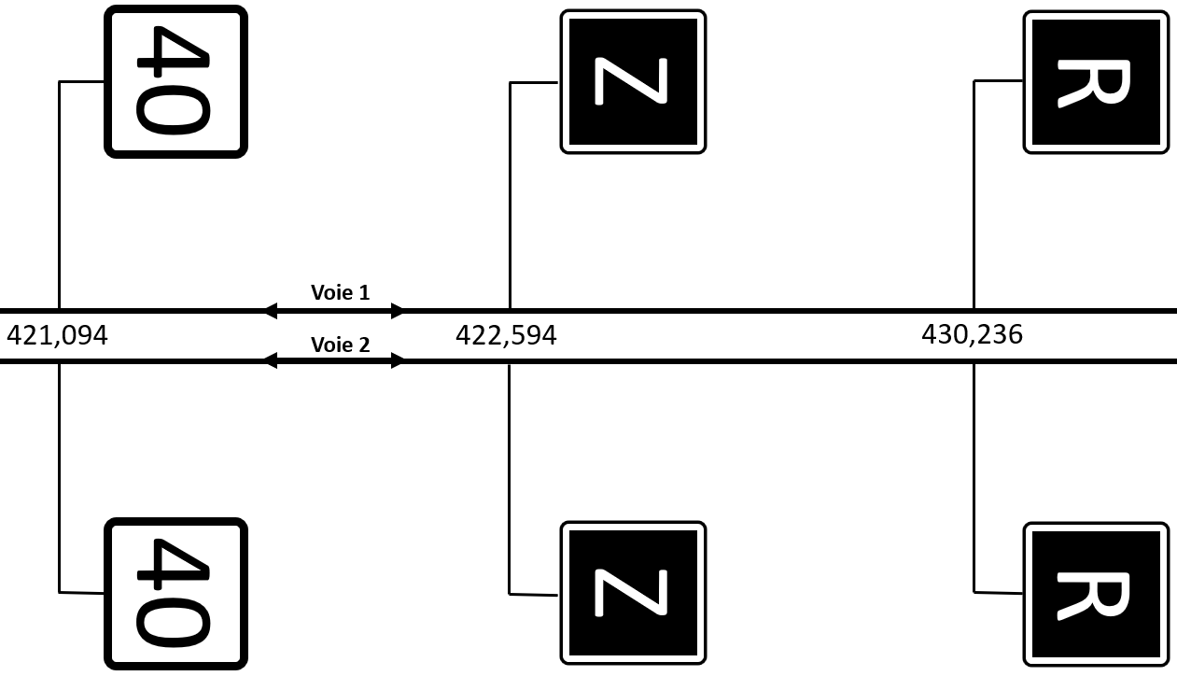
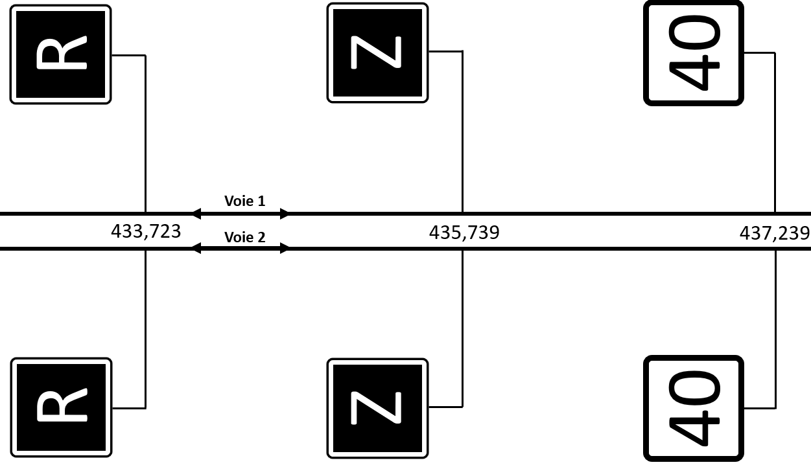
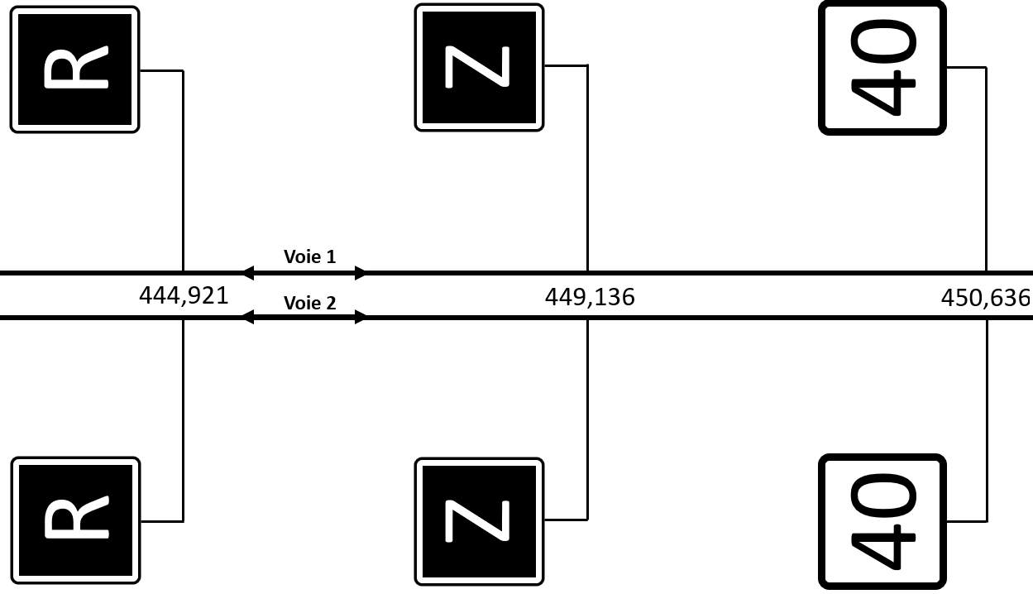
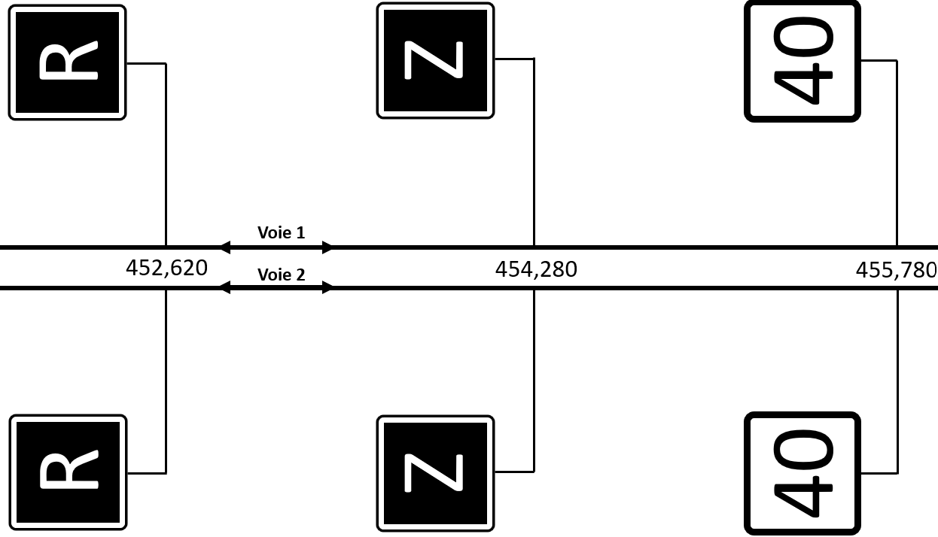
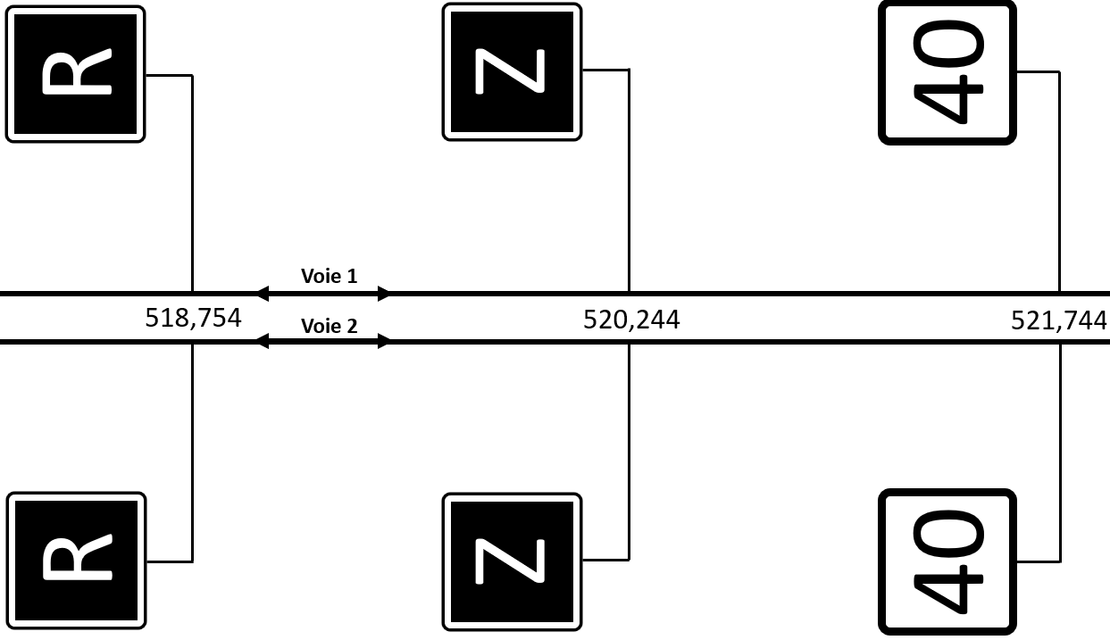
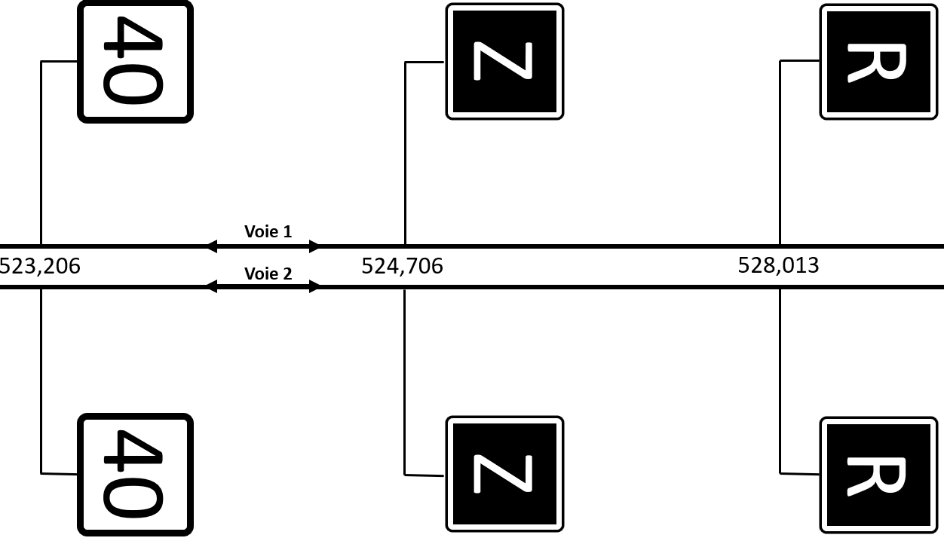
Limite
VCBT2 / TVE 4
538+145

PCV
SIDI EL AIDI
371+505
PCV
SETTAT
391+570
PCVE
EL KHEMISSET
413+184
PCV
SIDI ABDELLAH
443+369
PCV
SIDI BOU OTHMAN
507+606
PCV
KOUDIA EL BEIDA
532+807
Base Travaux
SIDI EL AIDI
PCV
BENGUERIR
479+106
GARE
VILLE VERTE
483+250

Limite
VCBT1 / VCBT2
351+500
Poste 3 à
1500 m
Poste 3 à
1500 m
Poste 7 à
1500 m
Poste 9 à
1500 m
Poste 9 à
1500 m
3 - ATC
Poste
3
Poste 3
3 - 5
Poste 5 à
1500 m
5- 3
Poste
5
Poste 5
5 - 7
Poste 5 à
1500 m
7- 5
Poste
7
Poste 7
Poste 7
7 - 9
Poste 7 à
1500 m
9- 7
Poste 9
Poste 9
9 - 11
Poste 11 à
1500 m
11 - 9
Poste 11
Poste 11
11 - 13
Poste 11 à
1500 m
Poste 13 à
1500 m
13 - 11
Poste 13
Poste 13
13 - 15
Poste 13 à
1500 m
Poste 15 à
1500 m
15 - 13
Poste 15
Poste 15
15 - ATC
Poste 15 à
1200 m
Poste 3
Poste 5
Poste 9
Poste 13
Poste 15

Poste 11
371+500

Secteur Fin de chantier - 3
Secteur 3 - 5
Secteur 5 - 7
Secteur 7 - 9
Secteur 9 - 11
Secteur 11 - 13
Secteur 13 - 15
Secteur 15 - Fin de chantier
479+063
CASABLANCA
368+762
370+262
372+879
374+379
388+933
390+433
392+708
394+208
409+875
411+375
414+971
416+471
440+731
442+231
444+506
446+006
476+342
477+842
484+927
486+427
506+469
508+744
510+244
530+170
531+670
533+945
535+145
MARRAKECH
Secteur 10 - 12
504+969
Secteur Fin de chantier - 4
Secteur 4 - 6
Secteur 6 - 8
Secteur 8 - 10
Secteur 12 - 14
Secteur 14 - 16
Secteur 16 - Fin de chantier

Poste
4
Poste 4 à
1500 m
4 - ATC
Poste
4
4 - 6
Poste 4 à
1500 m
Poste 6 à
1500 m
6- 4
Poste
6
Poste 6
Poste
6
6 - 8
Poste 6 à
1500 m
Poste 4 à
1500 m
8 - 6
Poste
8
Poste
8
8 - 10
Poste 8 à
1500 m
Poste 10 à
1500 m
10 - 8
Poste
10
Poste
10
10 - 12
Poste 10 à
1500 m
Poste 12 à
1500 m
12 - 10
Poste
12
Poste 12
Poste
12
12 - 14
Poste 12 à
1500 m
Poste 14 à
1500 m
14 - 10
Poste
14
Poste
14
14 - 16
Poste 14 à
1500 m
Poste 16 à
1500 m
16 - 14
Poste
16
Poste
16
14 - ATC
Poste 16 à
1200 m
Poste 4
Poste 8
Poste 10
Poste 14
Poste 16

Base Travaux
BENGUERIR

CASABLANCA

